PR
LAPORAN POSYANDU
BIDANG PERUMAHAN RAKYAT
LABUHAN RATU DANAU 2025
No | tanggal | Posyandu | Nama | NIK | Alamat | Persyaratan |  |  |  |  | Tindaklanjut
 |  |  |  |  |  | FC KK | FC KTP | SP* | Suket Penghasilan | Foto Kondisi Rumah | TL | BTL
1 | 2 | 3 | 4 | 5 | 6 | 7 | 8 | 9 | 10 | 11 | 12 | 13
1 | 05 - 12- 2025 | HOKERI 2 | M HARIS | 1807071706880007 | RT 006/002 | 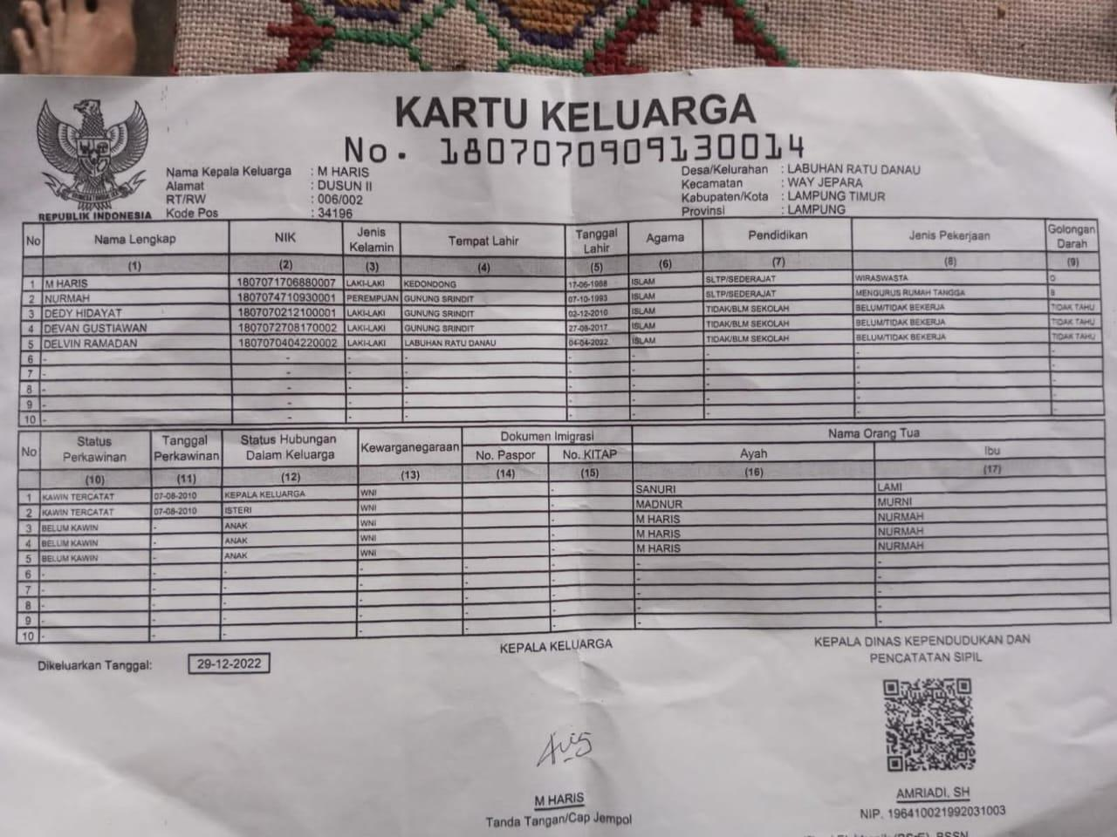 | 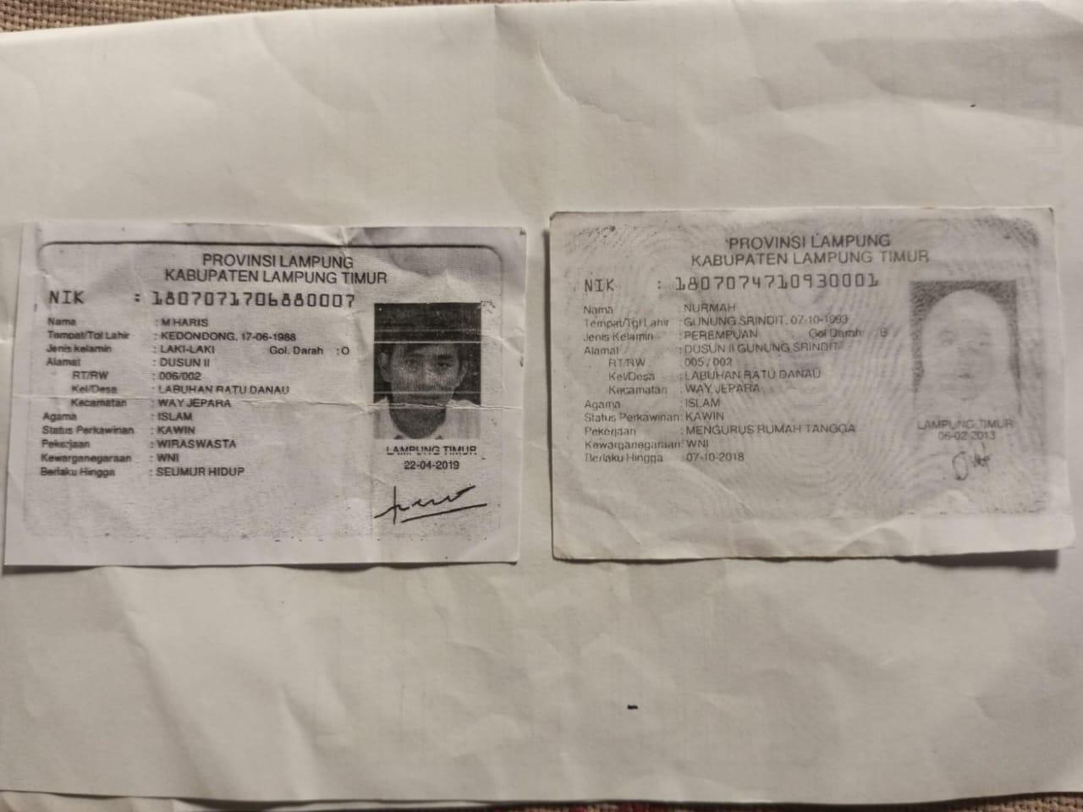 |  |  | 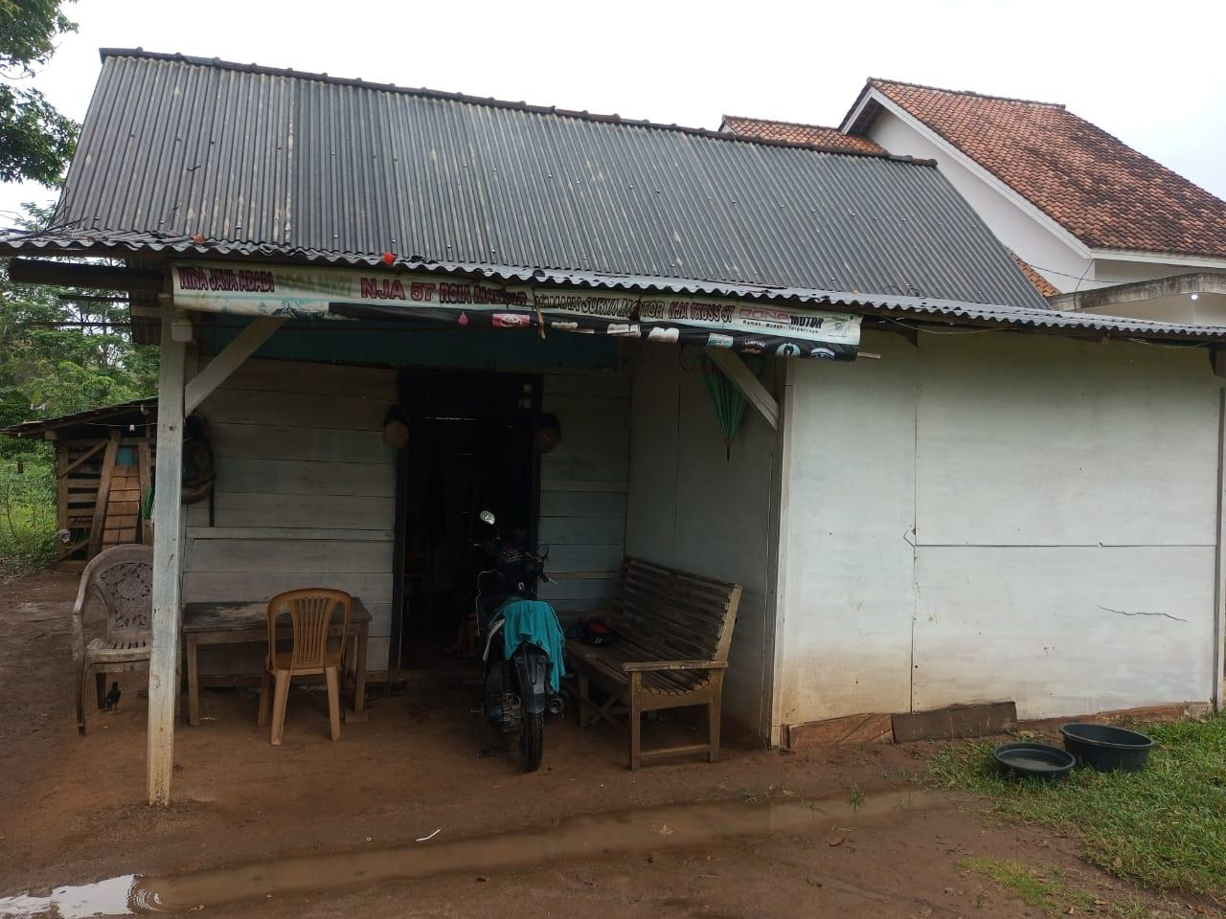 |  | ✓
2 | 05 -12-2025 | HOKERI 2 | YASIN | 1807012812870002 | RT 006/002 |  |  |  |  | 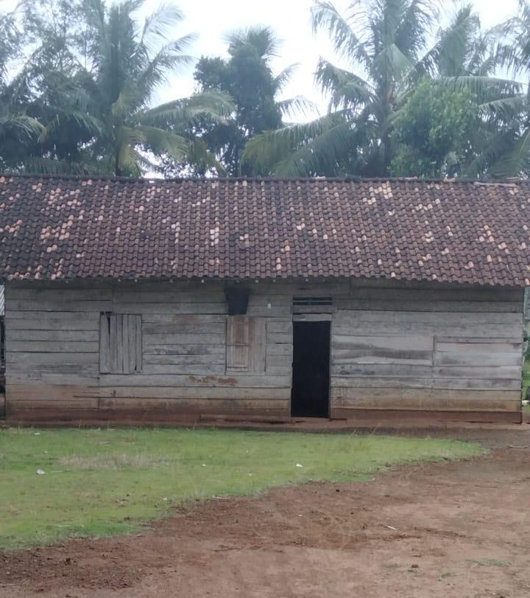
3 | 2025-12-05 | HOKERI 2 | MODRO'IK | 1807070112830004 | RT 006/002 | 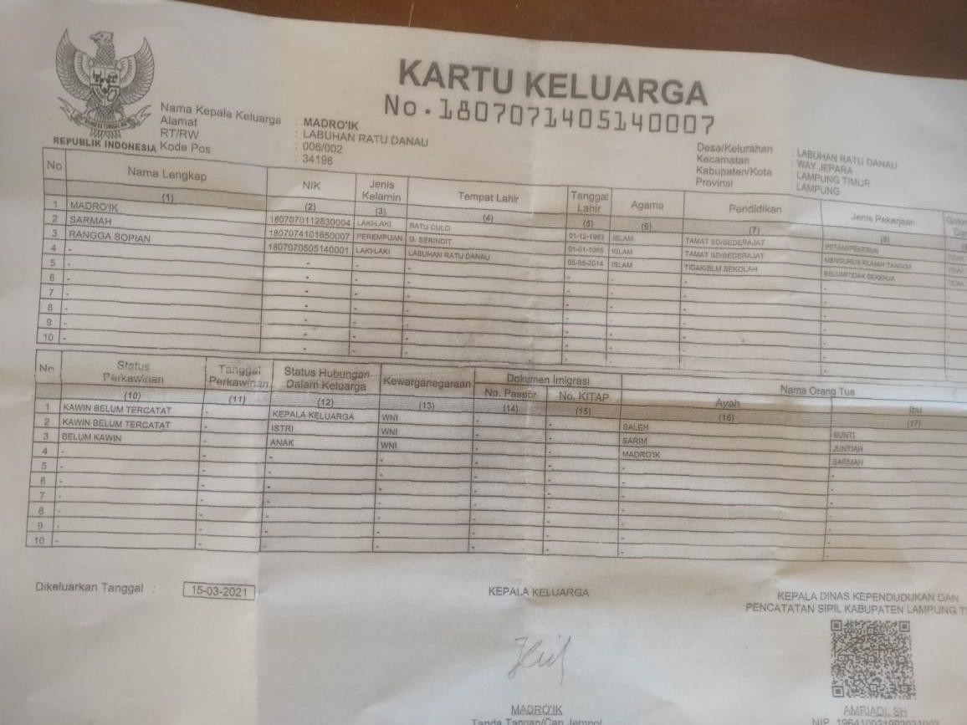
4 | 05 - 12-2025 | HOKERI 2 | SITI HASANAH | 1801084408800005 | RT 006/002

DESA | LABUHAN RATU DANAU
TAHUN | 2026-01-01
No | tanggal | Posyandu | Nama | NIK | Alamat | Persyaratan |  |  |  |  | Tindaklanjut
 |  |  |  |  |  | FC KK | FC KTP | SP* | Suket Penghasilan | Foto Kondisi Rumah | TL | BTL
1 | 2 | 3 | 4 | 5 | 6 | 7 | 8 | 9 | 10 | 11 | 12 | 13
1 | 2026-01-01 | HOKERI 2 | M HARIS | 1807071706880007 | RT 006/002 |  |  |  |  |  |  | ✓
2 | 2026-01-01 | HOKERI 2 | YASIN | 1807012812870002 | RT 006/002
3 | 2026-01-01 | HOKERI 2 | MODRO'IK | 1807070112830004 | RT 006/002
4 | 2026-01-01 | HOKERI 2 | SITI HASANAH | 1801084408800005 | RT 006/002

